Munka1
Vastagság | Tetőpanel (6 m és 7,5 m) |  | Oldalpanel (4 m, 5 m, 6 m) |  | OLDALPANEL |  |  |  |  | x 2,5 db / m2 |  | TETŐPANEL |  |  |  |  | x 2,5 db / m2
 | Nettó / m2 | Bruttó / m2 | Nettó / m2 | Bruttó / m2 |  | 40 mm | 60 mm | 80 mm | 100 mm |  |  |  | 40 mm | 60 mm | 80 mm | 100 mm
40 mm | 6,335 Ft | 8,045 Ft | 5,580 Ft | 7,087 Ft | Fa | 80/100 | 100/130 | 130/150 | 150/180 |  |  | Fa | 130 | 150 | 180 | 200
60 mm | 7,190 Ft | 9,131 Ft | 6,730 Ft | 8,547 Ft |  | 85/95 Ft | 95/130 Ft | 130/145 Ft | 145/190 Ft | + ÁFA |  |  | 130 Ft | 145 Ft | 190 Ft | 220 Ft | + ÁFA
80 mm | 8,360 Ft | 10,617 Ft | 7,850 Ft | 9,970 Ft | Fém | 65 | 80/100 | 110/120 | 130/150 |  |  | Fém | 110/120 | 120/150 | 150 | 180
100 mm | 9,410 Ft | 11,951 Ft | 9,110 Ft | 11,570 Ft |  | 45 Ft | 0.91666666667 | 65/70 Ft | 85/110 Ft | + ÁFA |  |  | 65/70 Ft | 70/110 Ft | 110 Ft | 150 Ft | + ÁFA
 | RAL-7016 antracit szürke |  | RAL-9002 törtfehér |  | KALOTTE 55 Ft / DB
 |  |  |  |  | PANEL ERESZ - 3.400 Ft / m + ÁFA |  |  |  |  | PANEL CSATORNA |  |  |  |  | Csatorna merevítő - 500 Ft / db + ÁFA
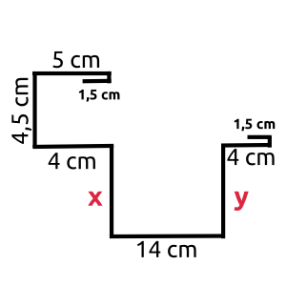
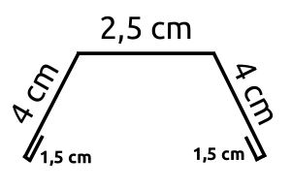
 |  |  |  |  |  |  |  |  |  | x | y |  |  |  |  | Fél méterenként kell rakni!
FAMINTÁS PANELEK (DIÓ ÉS ARANYTÖLGY) |  |  |  |  |  |  |  |  | 100° 19 cm |  | 9 cm
Vastagság | Oldalpanel (4 m, 5 m, 6 m) |  | ÁRAJÁNLATOT KÉRNI INKÁBB! |  |  |  |  |  | 80° 18 cm |  | 10 cm |  |  |  |  | A végzárót Petiék csinálják, 700 Ft / db + ÁFA
 | Nettó / m2 | Bruttó / m2 |  |  |  |  |  |  | 60° 17 cm |  | 11 cm
40 mm | 8,500 Ft | 10,795 Ft |  |  |  |  |  |  | 40° 16 cm |  | 12 cm
60 mm | - | -
80 mm | - | - |  |  |  |  |  |  |  | Tető dőlésszögét megkérdezni, hogy hány fokos!
100 mm | 11,000 Ft | 13,970 Ft

